Sheet1
SKU + 项目名称
列1 | 列2 | 列3 | 列4 | 列5
 | 测试结果 |  | 备注
 | 电源项
3.3V 输出是否正常
5V 输出是否正常
外部电压源 是否能与USB同时接入 ?
 | 外部电源项
DC 输入范围 |  |  | 填写输入电压范围
DC 最低工作电压是否正常? |  |  | 最低工作电压运行必须全功能运行，才能测试出稳定性
DC 最高工作电压是否正常?
是否有电源输出功能,比如OTG功能 ？是否正常
太阳能电源输入电压范围 |  |  | 填写输入电压范围
 | 电池供电项
电池 输入范围
贴片电池座子插入方向朝自己, 线序为左正右负？
18650 电池座子 是否在座子旁放置正负极丝印
整板睡眠功耗，要备注睡眠电流单位 有电池供电的要使用电池供电进行测量，如果没有电池供电的，可以不测试睡眠功耗 |  | 将触摸睡眠电流的照片贴这里 | 睡眠功耗测试代码需要保留bin文件和源代码 源代码需要整理后推送到github供客户测试 最好在github上添加功耗说明 需要提供测量时的照片
 | 功能项
是否有ADC读取电池电压功能 ,是否正常?
是否有ADC读取外部太阳能电压功能 ,是否正常?
是否有ADC读取外部电压功能 ,是否正常?
LoRa 是否能够正常收发
LoRa 天线十字交叉RSSI值
WiFi 是否能够正常连接，并且保持连接不会断线
2/3/4G 模块是否能够使用电池供电并且通讯正常
SD卡 是否能够正常挂载
屏幕显示色彩正常，红绿蓝白四色
屏幕显示静态图片像素点无跳动

屏幕触摸睡眠电流?
屏幕触摸全屏触摸坐标是否正常?不会有明显断触
屏幕触摸是否支持触摸中断唤醒 ?
WiFi RSSI 记录 |  |  | 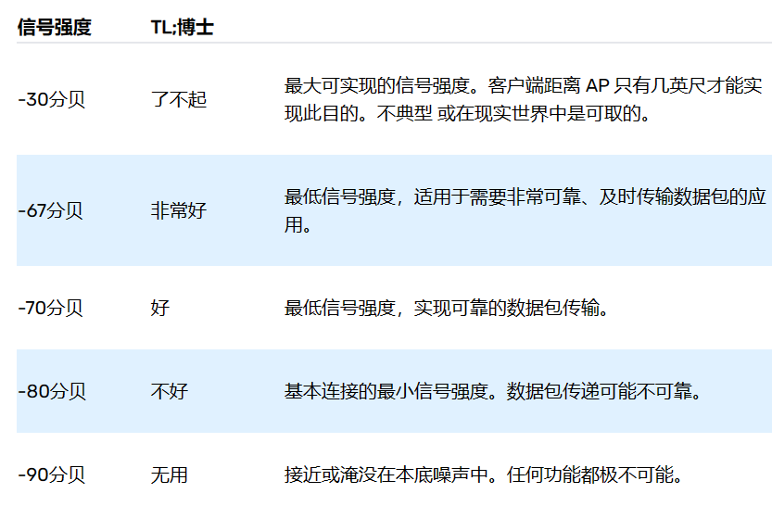 测试路由器使用LilyGo-AABB ,密码xinyuandianzi, 记录RSSI值在表格中，同时记录测试时候的位置

全功能运行是否正常? 有什么外设全部开起来，考验硬件的稳定性 比如WiFi , LoRa , GPS ,4G, SD卡之类的，全部开启 如果有电池供电的，还需要使用电池电压进行稳定性测试
 | 硬件项
BOOT按键是否有电容? |  |  | BOOT按键不能放置电容在IO口上，否则会出线无法启动的情况
ESP32S3 R8 当使用八线、3.3 V、内部合封或外部 flash/PSRAM 时，GPIO33 ~ GPIO37 会被占用,是否将这几个IO使用了? ESP32S3-Nx 和普通 ESP32S3 没这个限制
ESP32S3 IO46 是否配置为下拉 ？ 配置下拉将会影响启动功能，是否正常启动？ 应该避免将IO46在硬件上添加下拉电阻 |  |  | 配置下拉或者外部下拉的情况下，esp32将从SPI启动，这时候无法开机
ESP32S3 IO45 是否配置为上拉 ? 如果配置上拉，那么FLASH电压是否设置为1.8V？ 应该避免将IO45在硬件上添加上拉电阻 |  |  | 配置上拉时，FLASH电压更改为1.8V，如果使用3.3Vflash 将无法启动
外部按键是否都有上拉电阻 ？ 没有外部上拉电阻将会影响外部按键睡眠唤醒 |  |  | BOOT按键和其按键
电池供电方式是否有ADC读取电池电压功能 |  |  | 记得要分配到RTC GPIO
QWIIC 线序正确 ？ |  |  | 卧贴线序 | 立贴线序
PCB 外部排针 GPIO 是否有丝印
PCB 按键 是否有丝印， BOOT按键统一标识BOOT，复位按键统一标识RST
PCB 电池正负极 是否有丝印,符合左正右负
PCB DC 输入正负极 是否有丝印
PCB DC 输入电压值 是否有丝印
PCB 是否放置了 LilyGo 的丝印
PCB 其他外设接口是否 放置了明显清晰的标识丝印
PCB 天线布局必须参考乐鑫布局,天线的下一层必须全部铺铜不能镂空，3D天线有几个点需要净空，参考图片 |  |  | 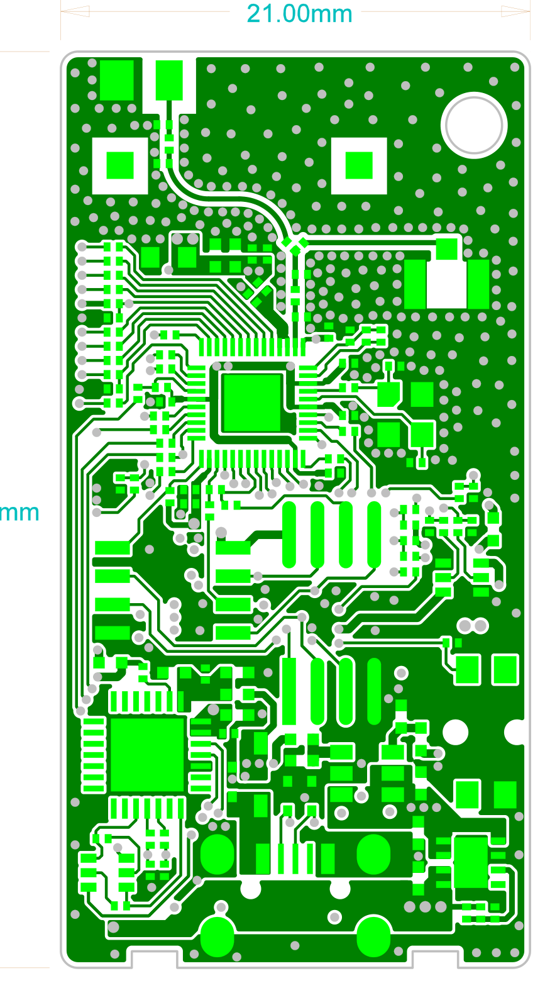 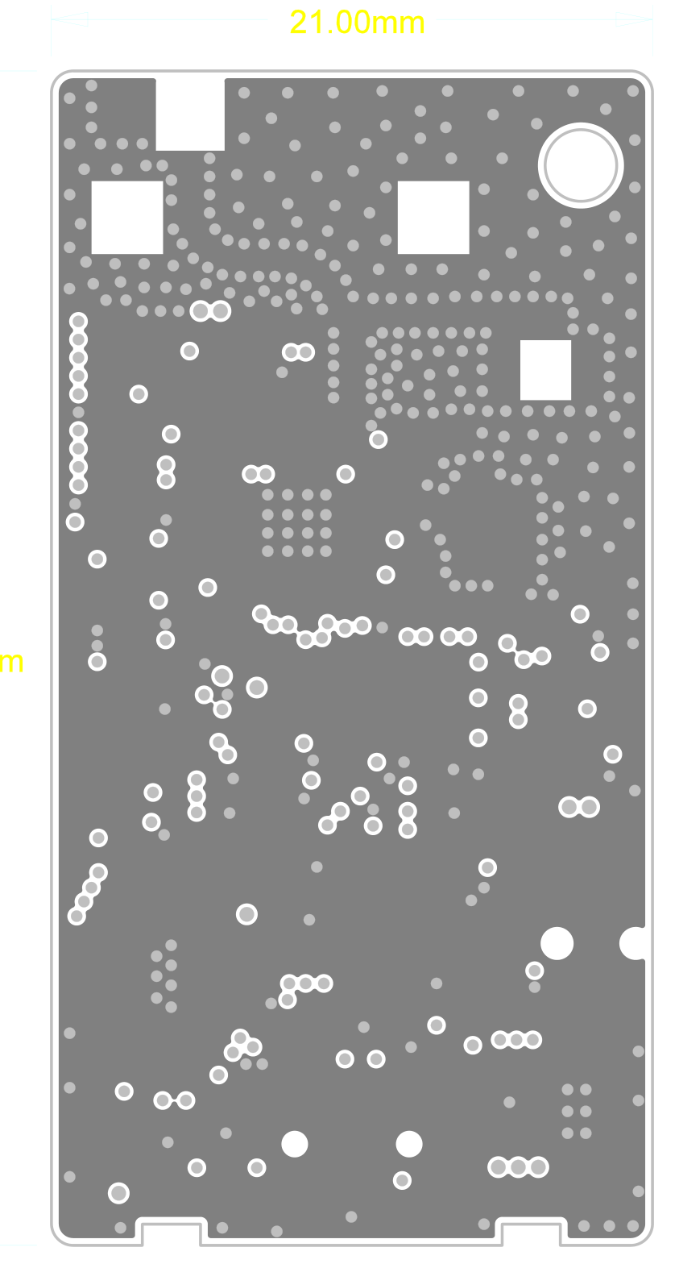 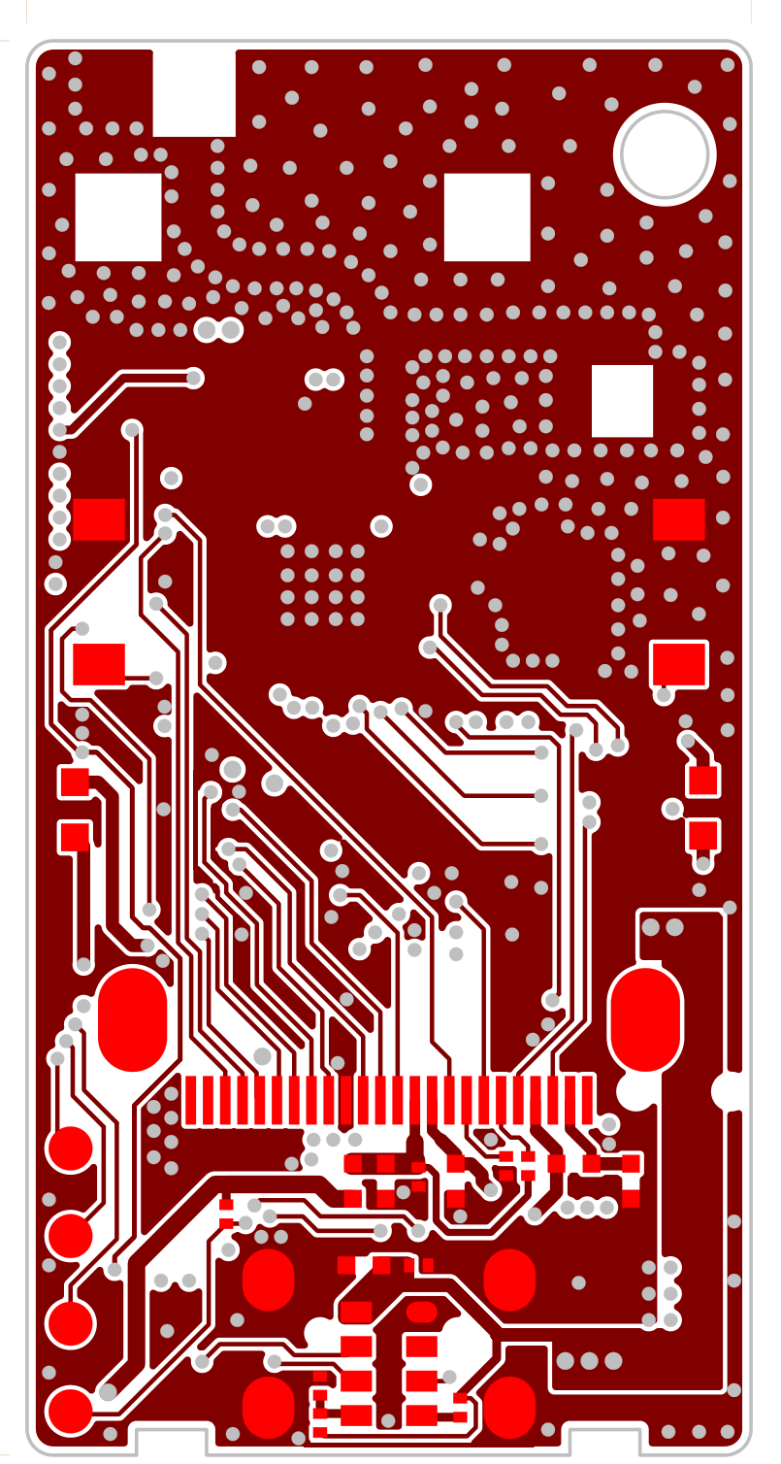 | 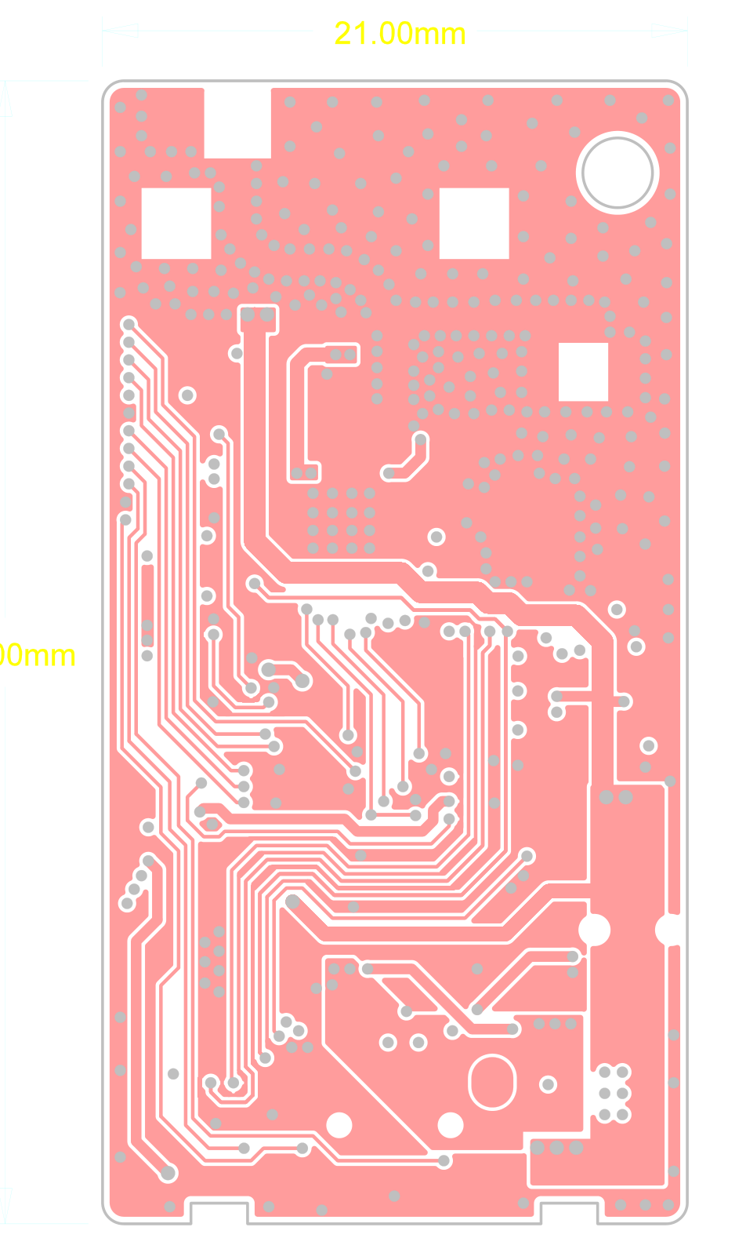
日期
软件工程师
硬件工程师

